recherche referent
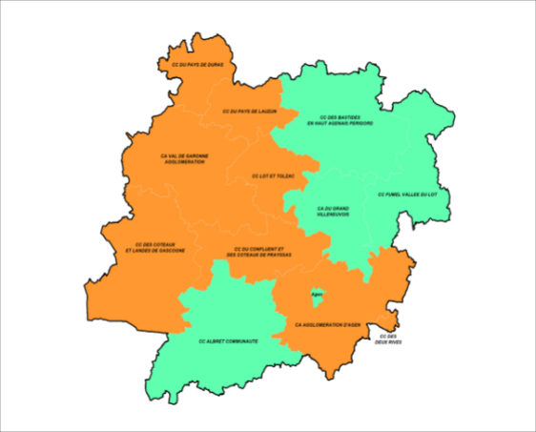

 | RECHERCHE D'UN TRAVAILLEUR SOCIAL CAF DU LOT ET GARONNE

CHOISISSEZ VOTRE COMMUNE AVEC LE MENU DEROULANT

COMMUNE |  | EPCI | Travailleur social | TELEPHONE | fin du numéro allocataire de :
Agen |  | CAA: Communauté d'Agglomaration d'Agen | Nadine POTHONNIER | 05 53 77 18 39 | 000 à 250
 |  |  | Carine LLORENS | 05 53 77 18 11 | 251 à 500
 |  |  | Estelle JEANDOT | 05 53 77 17 99 | 501 à 750
 |  |  | Anne BEYRIERE | 05 53 77 18 01 | 751 à 999

